Sheet1
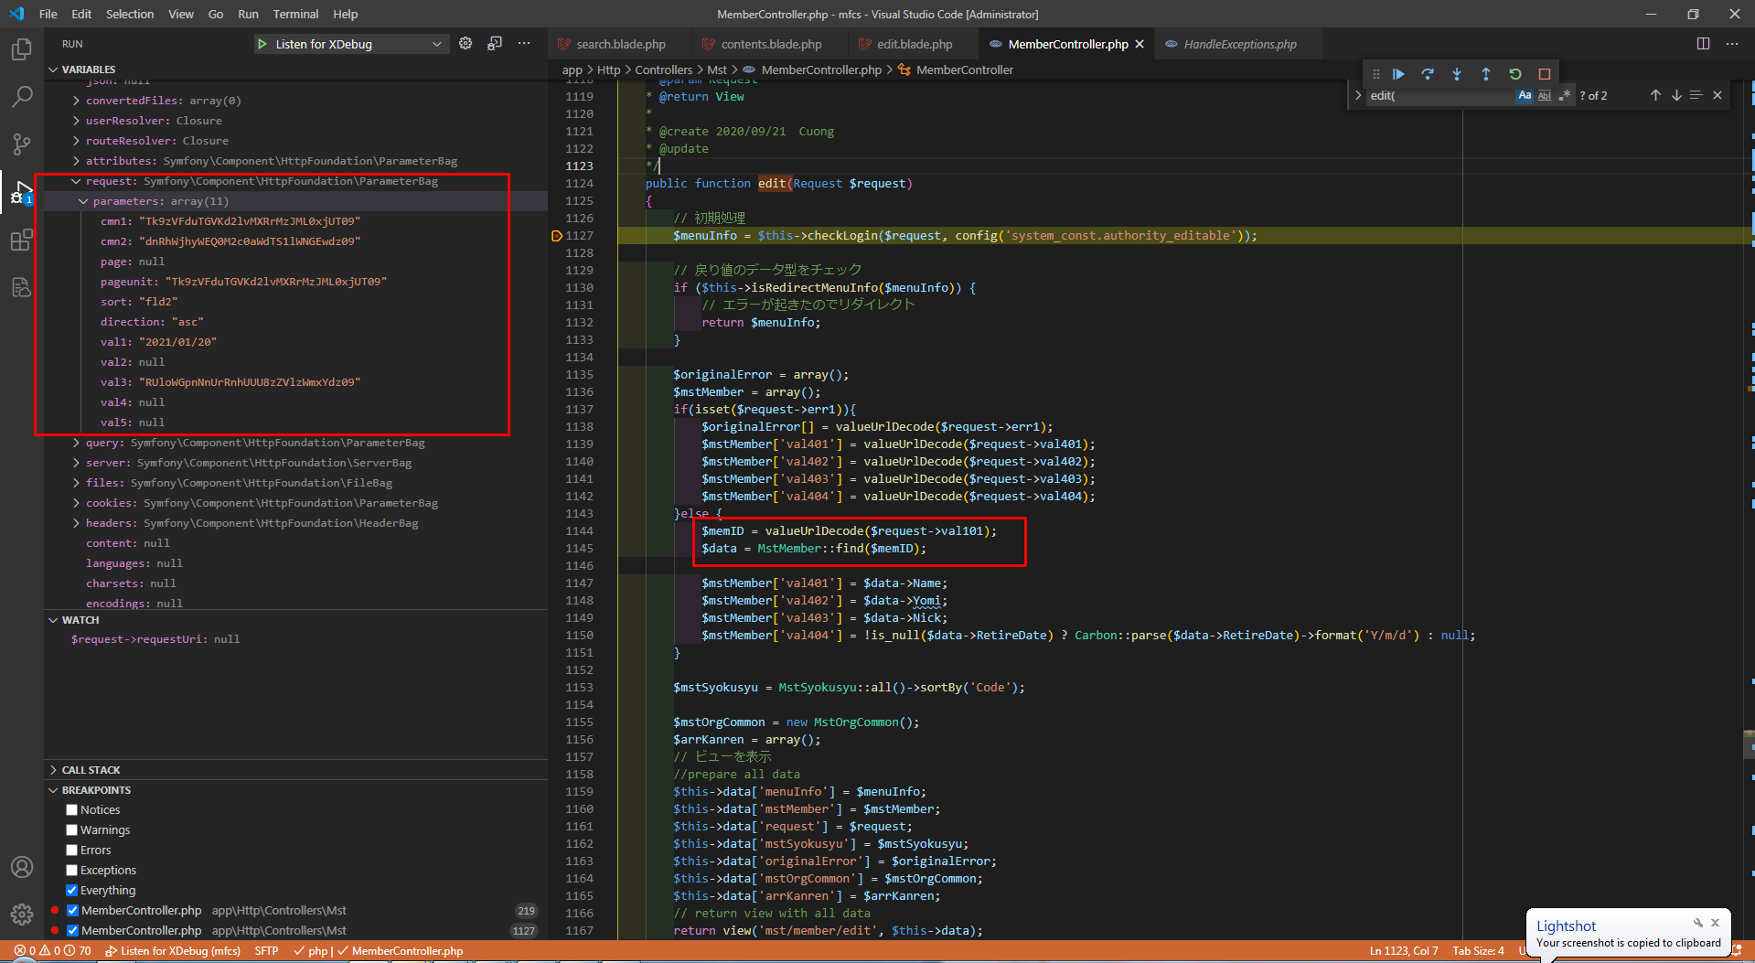
設計書について、val1, val4, val5にはvalueUrlEncodeメソッドで暗号化しません。
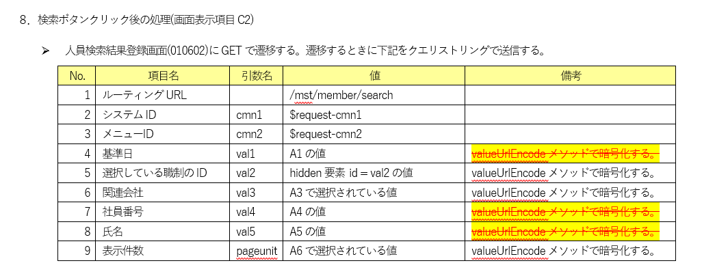

Khi click, sẽ dùng phương thức GET để gửi request với val1,4,5 không được mã hóa
Giá trị các ô input này được nhập từ client. Vì method valueUrlEncode chỉ là hàm xử lý ở php, nên không thể dùng để mã hóa ở javascript được
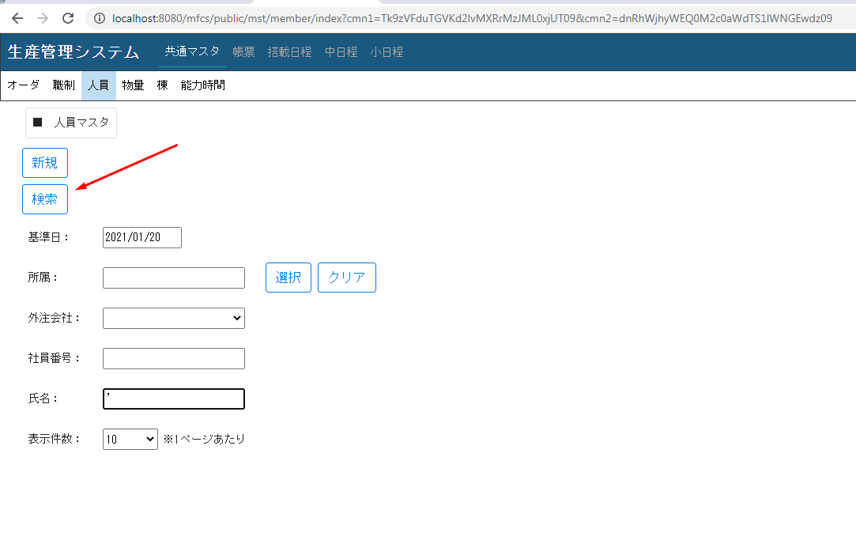

 | chuyển sang màn search theo phương thức get (request val1,4,5 trên url không được mã hóa)

 |  | Khi click button edit, sẽ dùng phương thức get gửi request. Lúc này, val5 trên url sẽ hiển thị theo html entity.
 |  | (Tôi nghĩ là Khi click button history cũng phát sinh lỗi tương tự)

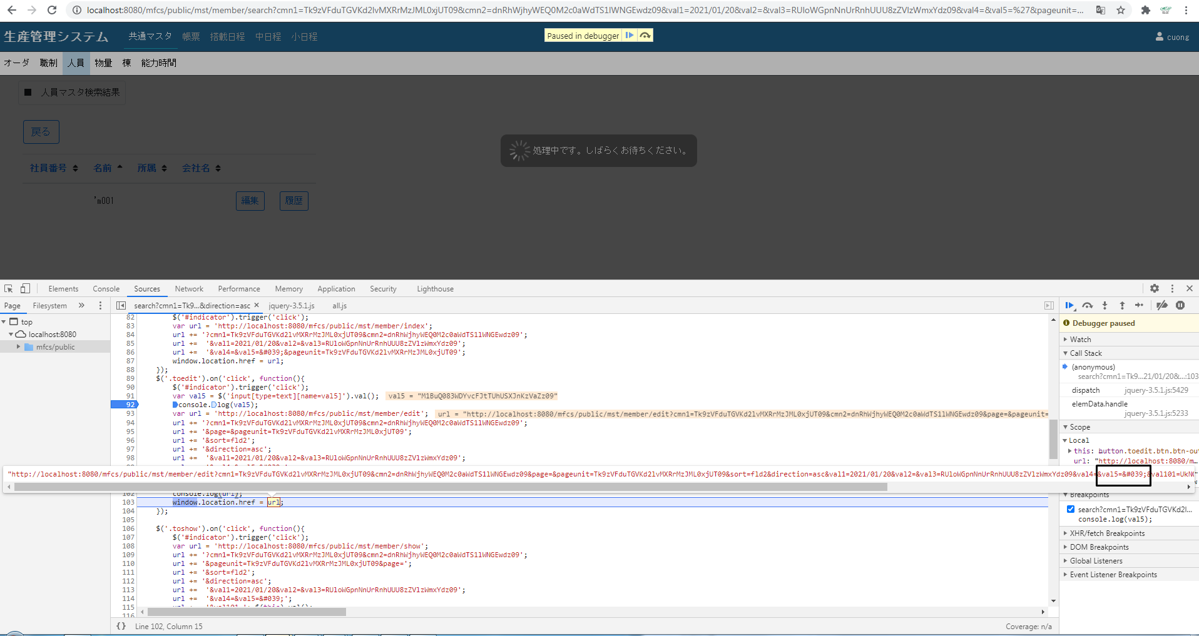

 |  |  | Do không lấy được giá trị sau val5, nên cũng không lấy được request->val101 và dẫn đến lỗi dẫn ra lỗi.

